Задание 1 чек-лист
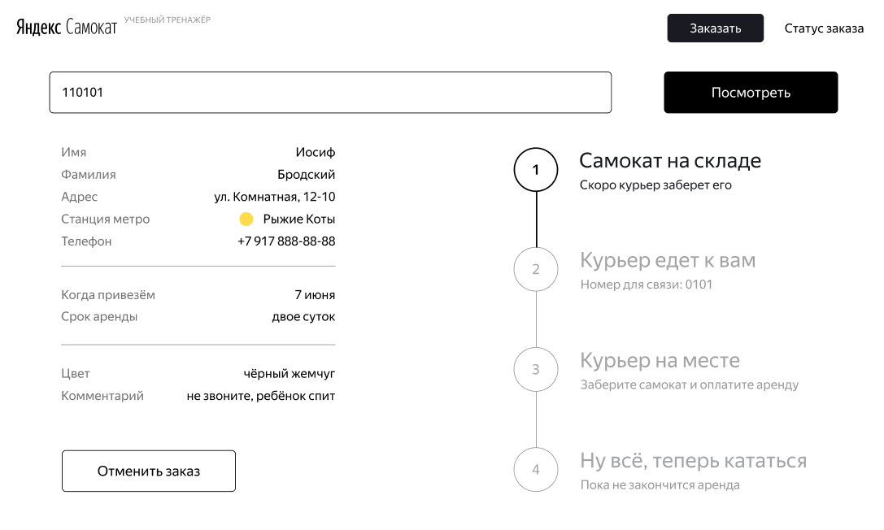
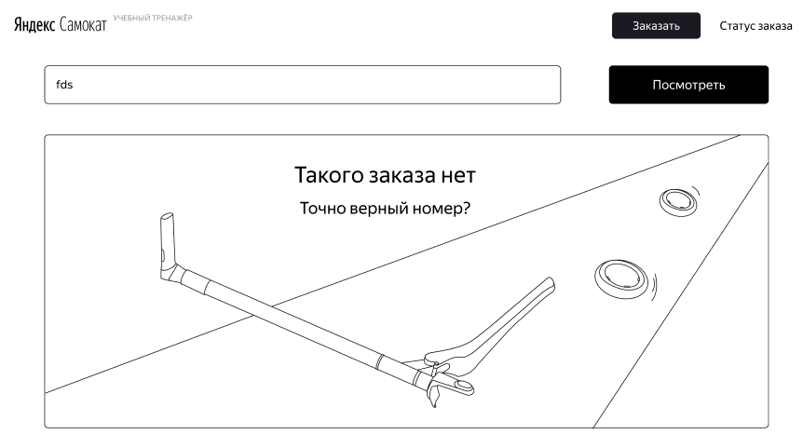
Страница "Статус заказа"
Тип проверки | № Проверки | Описание проверки | Яндекс Браузер Версия 26.4.1.1026 (64-bit) 1920х1080 | Google Chrome Версия 148.0.7778.179 (64 бит) 1280x720 | Ссылка на баг-репорт | Комментарий
Верстка. Общая | 1 | Слева сверху страницы есть логотип Яндекс Самокат | PASSED | PASSED
 | 2 | Пол логотипом Яндекс Самокат указан номер заказа в виде цифр, поле окружено черной рамкой | PASSED | PASSED
 | 3 | Под полем номер заказа указаны данные клиента | PASSED | PASSED
 | 4 | Данные клиента поделены на 3 блока, каждый отделен серой чертой. В 1-м блоке: Имя, Фамилия, Адрес, Станция метро, Телефон. Во 2-м блоке: Когда привезём, Срок аренды В 3-м блоке: Цвет, Комментарий | FAILED | FAILED | samokat-bug-13
 | 5 | Поле Телефон показывается в формате +7 ХХХ ХХХ-ХХ-ХХ | FAILED | FAILED | samokat-bug-14
 | 6 | Поле Когда привезём указывается в формате Х месяц | PASSED | PASSED
 | 7 | Поле Срок аренды указывается в формате Х(буквами) суток | PASSED | PASSED
 | 8 | Если текст поля Комментарий слишком длинное, он переносится на следующую строку | FAILED | FAILED | samokat-bug-17
 | 9 | Под данными клиента есть кнопка "Отменить заказ" белого цвета, с черной рамкой, выравнена по левую сторону | PASSED | PASSED
 | 10 | Справа, сверху в углу есть надпись "Статус заказа" серого цвета, без фона | PASSED | PASSED
 | 11 | Слева от надписи Статус заказа есть черная кнопка с белым текстом "Заказать" | PASSED | PASSED
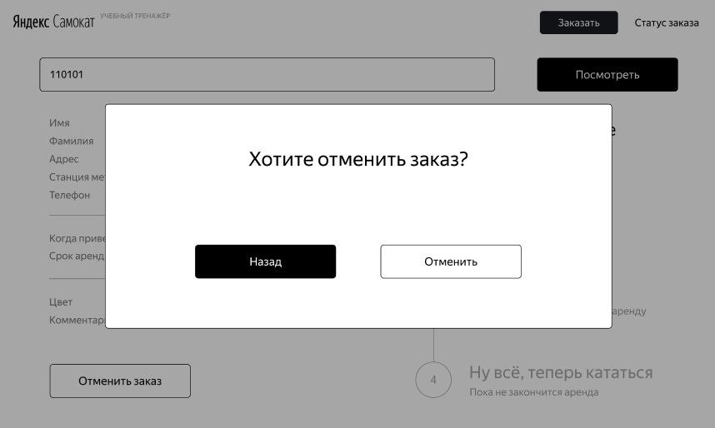
 | 12 | Под кнопкой Заказать есть кнопка бОльшего размера черного цвета с белым текстом "Посмотреть" | PASSED | PASSED
 | 13 | Экран поиска заказа, при указании несуществующего заказа появится картинка под статусом заказа на всю страницу с разломанным самокатом, лежащим на дороге, заголовком "Такого заказа нет", черный, крупным шрифтом и ниже подзаголовок "Точно верный номер?" черного заказа чуть меньшим шрифтом | FAILED | FAILED | samokat-bug-15
 | 14 | Поле Имя. Если значение не умещается на одной строке, оно переносится на следующую | FAILED | FAILED | samokat-bug-17
 | 15 | Поле Фамилия. Если значение не умещается на одной строке, оно переносится на следующую | FAILED | FAILED | samokat-bug-17
 | 16 | Поле Адрес. Если значение не умещается на одной строке, оно переносится на следующую | FAILED | FAILED | samokat-bug-17
Верстка. Отмена заказа | 17 | Окно отмены заказа. Заголовок "Хотите отменить заказ?" крупным, черным шрифтом. | PASSED | PASSED
 | 18 | Окно отмены заказа. Под заголовком ниже в левой части черная кнопка с белым текстом "Назад", правее от неё белая кнопка с черным текстом и черной обводкой "Отменить" | PASSED | PASSED
Верстка. Отмененый заказ | 19 | Окно отменного заказа. Заголовок "Заказ отменён" крупным черным шрифтом, ниже подзаголовок немного меньшим черным шрифтом "Возвращатесь, мы всегда вас ждём :)". | PASSED | PASSED
 | 20 | Окно отменного заказа. Ниже подзаголовка в правой части черная кнопка с белым текстом "Хорошо". Есть большой отступ вниз от подписи | FAILED | FAILED | samokat-bug-18
Верстка статусы | 21 | Блок со статусами находится справа от данных клиента и под полями Номер заказа и кнопкой "Посмотреть", выравнен по правую сторону | FAILED | BLOCKED | samokat-bug-16 | Невозможно проверить. Баг воспроизводится только после создания заказа, в хроме создание не работает, если искать заказ через поиск баг не воспроизводится
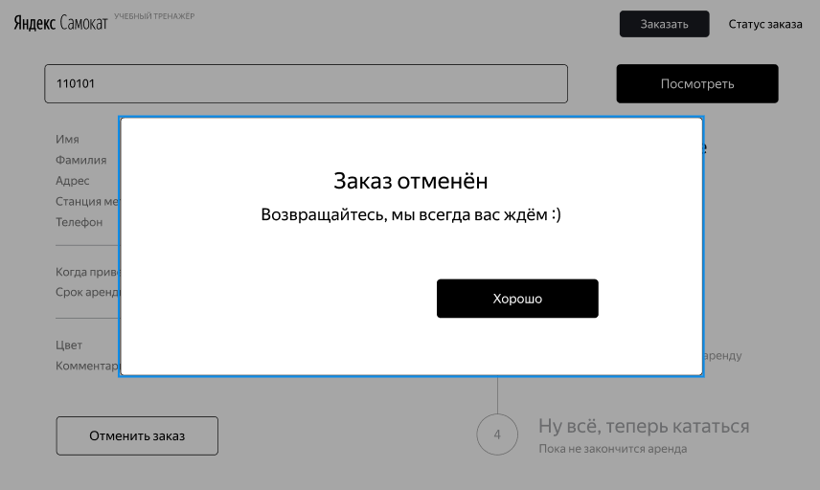
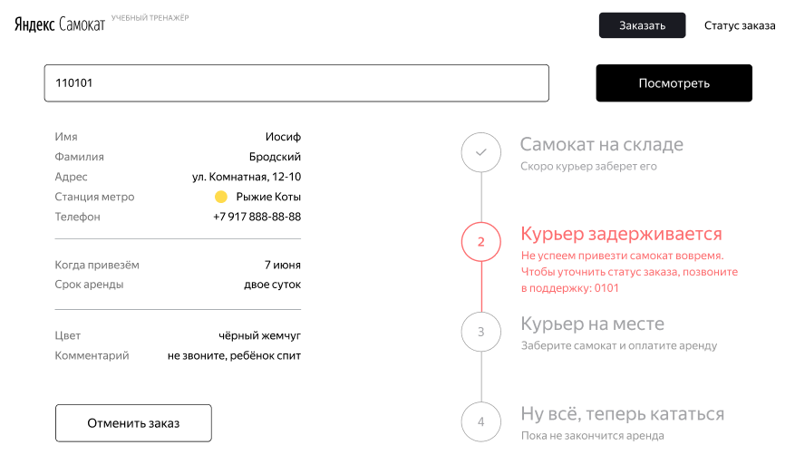
 | 22 | Каждый статус пронумерован, его номер находится в белом круге, с черной рамкой и номером по центру. | PASSED | PASSED
 | 23 | Круги с номерами статусов протягиваются вниз страницы и напротив каждого отображен его статус | PASSED | PASSED
 | 24 | Первый статус называется "Самокат на складе", текст крупный. Под статусом подпись меньшим шрифтом "Скоро курьер заберет его" | PASSED | PASSED
 | 25 | Второй статус, если неактивный имеет текст "Курьер едет к вам", текст крупный. Под статусом подпись "Номер для связи: 0101" меньшим шрифтом. Весь текст статуса бледно-серого цвета | PASSED | PASSED
 | 26 | Второй статус, если активный имеет текст "Курьер (имя курьера) едет к вам", текст крупный. Под статусом подпись "Номер для связи: 0101" меньшим шрифтом. Весь текст статуса четкий, черного цвета | PASSED | PASSED
 | 27 | Второй статус, если имя курьера слишком длинное, текст переносится на вторую строчку | FAILED | FAILED | samokat-bug-24
 | 28 | Второй статус, если курьер задержался имеет текст "Курьер задерживается", текст крупный. Под статусом подпись "Не успеем привезти самокат вовремя. Чтобы уточнить статус заказа, позвоните в поддержку: 0101". Весь текст красного цвета, кружок с цифрой "2" слева тоже становится красным текст и ободок, фон белый | PASSED | PASSED
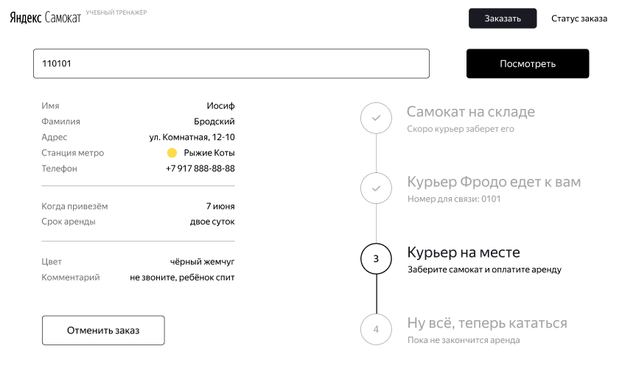
 | 29 | Третий статус, имеет текст "Курьер на месте", текст крупный. Под статусом подпись "Заберите самокат и оплатите аренду" меньшим шрифтом. Весь текст статуса черный, если неактивный - бледно-серого цвета | PASSED | PASSED
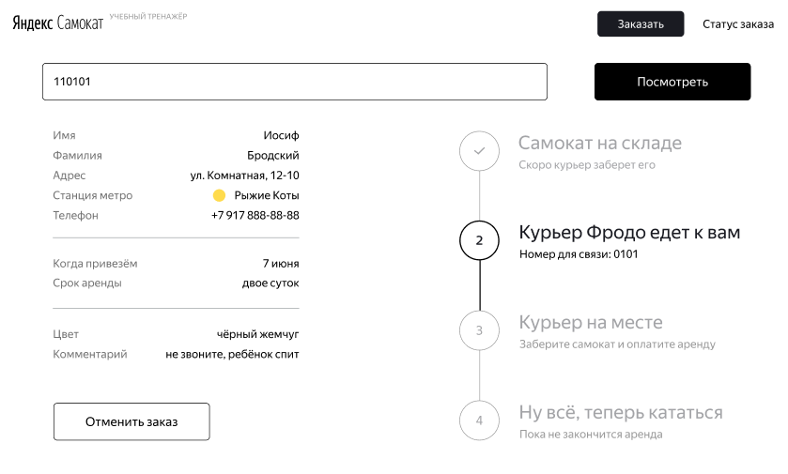
 | 30 | Четвертый статус, если не активный имеет текст "Ну всё, теперь кататься", текст крупный. Под статусом подпись "Пока не закончится аренда" меньшим шрифтом. Весь текст статуса бледно-серого цвета | PASSED | PASSED
 | 31 | Четвертый статус, если активный и курьер привез самокат, а время аренды ещё не кончилось имеет текст "Ну всё, теперь кататься", текст крупный. Под статусом подпись "Аренда закончится (дата заказа + срок аренды) в (время доставки)" меньшим шрифтом. Весь текст статуса черного цвета | FAILED | FAILED | samokat-bug-19
 | 32 | Четвертый статус, если время аренды закончилось имеет текст "Время аренды кончилось", текст крупный. Под статусом подпись "Скоро курьер заберёт самокат" меньшим шрифтом. Весь текст статуса черного цвета | PASSED | PASSED
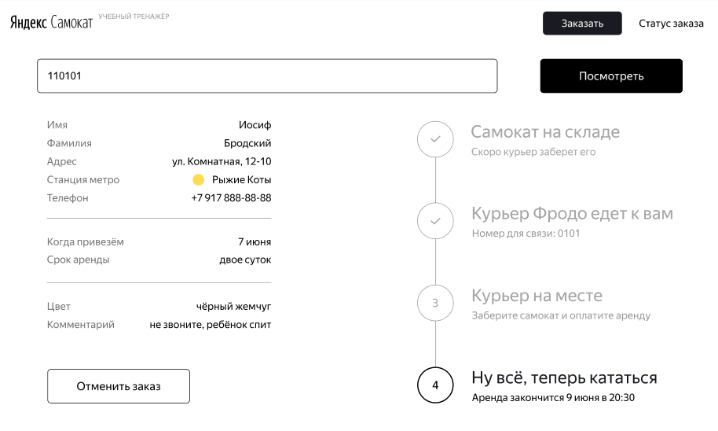
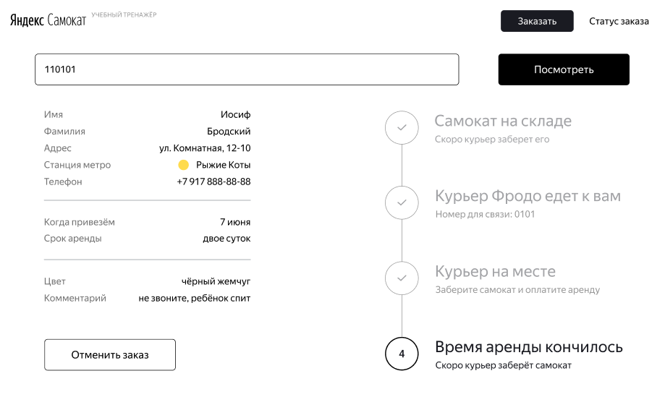
Логика кнопок | 33 | Кнопка Яндекс в левом верхнем углу ведет на главную станицу Яндекса | PASSED | PASSED
 | 34 | Кнопка Самокат в левом верхнем углу ведет на главную страницу Яндекс Самокат | PASSED | PASSED
 | 35 | Кнопка Заказать в правом верхнем углу открывает форму создания нового заказа | PASSED | PASSED
 | 36 | Кнопка Посмотреть выполняет поиск заказа по номеру, если он указан в поле номер заказа | PASSED | PASSED
 | 37 | Кнопка Посмотреть при пустом значении показывает, что такого заказа нет | PASSED | PASSED
 | 38 | Кнопка Отменить заказ вызывает окно отмены заказа | PASSED | PASSED
 | 39 | Отмена заказа. В окне с заголовком "Хотите отменить заказ?", если нажать на кнопку "Назад", окно закроется и откроется страница статуса заказа | PASSED | PASSED
 | 40 | Отмена заказа. В окне с заголовком "Хотите отменить заказ?", если нажать на кнопку "Отменить", откроется окно, где сообщится, что заказ отменен | PASSED | PASSED
 | 41 | Отменный заказ. В окне с заголовком "Заказ отменён" при нажатии на кнопку "Хорошо", откроется главная страница Яндекс самокат | PASSED | PASSED
 | 42 | Кнопка Отменить заказ становится некликабельной, если курьер взял заказ в работу | FAILED | FAILED | samokat-bug-21
 | 43 | Отмененный заказ нельзя найти по поиску заказа | FAILED | FAILED | samokat-bug-20
 | 44 | Кнопка "Отменить заказ" отменяет заказ | FAILED | FAILED | samokat-bug-25
Логика статусов | 45 | Когда курьер принимает заказ, статус изменяется на "Курьер (имя курьера) едет к вам" | PASSED | PASSED
 | 46 | Когда доставка самоката просрочена, статус заказа меняется на "Курьер задерживается", а подпись — на "Не успеем привезти самокат вовремя. Чтобы уточнить статус заказа, позвоните в поддержку: 0101". Статус и подпись подсвечиваются красным. | PASSED | PASSED
 | 47 | Заказ считается просроченным, если наступает 00:00 следующего дня от даты заказа самоката. Например, заказ от 1 января, 2 января в 00:00 заказ просрочен | PASSED | PASSED
 | 48 | Заказ не считается просроченным, если наступает 23:59 в дату доставки самоката | PASSED | PASSED
 | 49 | Если пользователю доставили просроченный заказ, отсчёт времени до конца аренды начинается с момента получения заказа | FAILED | FAILED | samokat-bug-22
 | 50 | Когда курьер нажал кнопку завершить заказ, статус переключается на третий: "Курьер на месте" | FAILED | FAILED | samokat-bug-23 | Нет ручки в АПИ для перевода в третий статус
 | 51 | Когда курьер подтверждает завершение заказа, статус изменяется на четверый: "Ну всё, теперь кататься" и становится активным | PASSED | PASSED
 | 52 | Под заголовком статуса 4 появляется подпись когда закончится аренда. Показываемое время рассчитывается от момента, когда самокат передали пользователю с учётом количества дней | PASSED | PASSED
 | 53 | Когда время аренды заканчивается, статус меняется на "Время аренды кончилось" с подписью "Скоро курьер заберёт самокат" | PASSED | PASSED

Задание 1 данные валидации
Поле | Название класса | Границы | Тестовые данные внутри класса (содержимое поля) | Тестовые данные на границах (содержимое поля) | Пояснение | Статус | Ссылка на баг-репорт
Имя | Кол-во симоволов от 2 до 15 (валид.) | 2, 15 | Николай | 1, 2, 3, 14, 15, 16 |  | PASSED
 | Кол-во симоволов от 0 до 1 (невалид.) | 0, 1 | 1 | 0, 1, 2 | 0 проверю в пустом значении | PASSED
 | Кол-во символов от 16 до ∞ (невалид.) | 16, ∞ | 20 | 15, 16, 17 |  | PASSED
 | Цифры | - | Николай5 | - |  | PASSED
 | Пробел внутри текста | - | - | - |  | PASSED
 | Дефис | - | - | - | Тире - ошибка в требованиях, проверять нужно дефис | FAILED | samokat-bug-01
 | Русские символы | - | Николай | - | Протестировано в классе кол-во символов | PASSED
 | Латинские символы | - | Nicolas | - |  | PASSED
 | Обязательность поля (обяз.) | - | - | - |  | PASSED
 | Пустое значение | - | Пустое значение | - |  | PASSED
 | Спец. символы | - | Николай% | - |  | PASSED
Фамилия | Кол-во симоволов от 2 до 15 (валид.) | 2, 15 | Семенов | 1, 2, 3, 14, 15, 16 |  | FAILED | samokat-bug-02
 | Кол-во симоволов от 0 до 1 (невалид.) | 0, 1 | 1 | 0, 1, 2 | 0 проверю в пустом значении | PASSED
 | Кол-во символов от 16 до ∞ (невалид.) | 16, ∞ | 20 | 15, 16, 17 |  | FAILED | samokat-bug-02
 | Цифры | - | Семенов5 | - |  | PASSED
 | Пробел | - | - | - |  | PASSED
 | Дефис | - | - | - |  | PASSED
 | Русские символы | - | Семенов | - | Протестировано в классе кол-во символов | PASSED
 | Латинские символы | - | Semenov | - |  | PASSED
 | Пустое значение | - | Пустое значение | - |  | PASSED
 | Обязательность поля (обяз.) | - | - | - |  | PASSED
 | Спец. символы | - | Семенов№ | - |  | PASSED
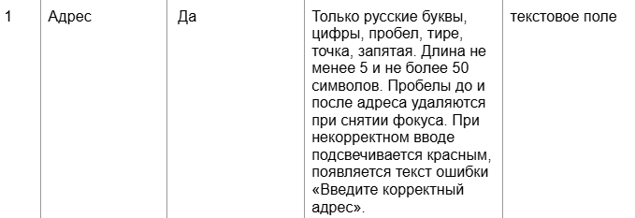
Адрес | Кол-во симоволов от 5 до 50 (валид.) | 5, 50 | Московская 90 | 4, 5, 6, 49, 50, 51 |  | FAILED | samokat-bug-03
 | Кол-во симоволов от 1 до 49 (невалид.) | 1, 49 | 30 | 0, 1, 2, 48, 49, 50 | 0 проверю в пустом значении | PASSED
 | Кол-во симоволов от 51 до ∞ (невалид.) | 51, ∞ | 60 | 50, 51, 52 |  | FAILED | samokat-bug-03
 | Цифры | - | Московская 90 | - | Протестировано в классе кол-во символов | PASSED
 | Точка | - | "." | - |  | PASSED
 | Запятая |  | "," | - |  | PASSED
 | Пробел внутри текста | - | " " | - |  | PASSED
 | Пробел в начале текста | - | " текст" |  |  | PASSED
 | Пробел в конце текста | - | "текст " |  |  | PASSED
 | Дефис | - | - | - | Тире - ошибка в требованиях, проверять нужно дефис | PASSED
 | Русские символы | - | Московская 90 | - |  | PASSED
 | Латинские символы | - | Moskovskaya 90 | - |  | PASSED
 | Обязательность поля (обяз.) | - | - | - |  | FAILED | samokat-bug-26
 | Пустое значение | - | Пустое значение | - |  | FAILED | samokat-bug-04
 | Спец. символы | - | %, №, *, #, @ | - |  | PASSED
Станция метро | Станции метро Москвы | - | Лубянка | - |  | PASSED
 | Станция не из списка | - | Гвардейская | - |  | PASSED
 | Обязательность поля (обяз.) | - | - | - |  | PASSED
 | Пустое значение | - | Пустое значение | - |  | PASSED
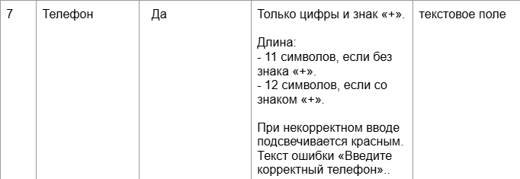
Телефон | 11 символов без знака "+" (валид.) | 11 | 89838572918 | 10, 11, 12 |  | PASSED | samokat-bug-05
 | Кол-во символов от 1 до 10 (невалид.) | 1, 10 | 5 | 1, 2, 9, 10, 11 |  | PASSED
 | Кол-во символов от 12 до ∞ (невалид.) | 12, ∞ | 15 | 11, 12, 13 |  | FAILED | samokat-bug-05
 | 12 символов со знаком "+" (валид.) | 12 | "+79838572918" | 11, 12, 13 |  | PASSED
 | Кол-во символов от 1 до 11 (невалид.) | 1, 11 | 8 | 1, 2, 10, 11, 12 |  | FAILED | samokat-bug-06
 | Кол-во символов от 13 до ∞ (невалид.) | 13, ∞ | 15 | 12, 13, 14 |  | FAILED | samokat-bug-05
 | Буквы | - | 8983857291Б | - |  | PASSED
 | Обязательность поля (обяз.) | - | - | - |  | PASSED
 | Пустое значение | - | Пустое значение | - |  | PASSED
 | Спец. символы | - | 8983857291# | - |  | PASSED
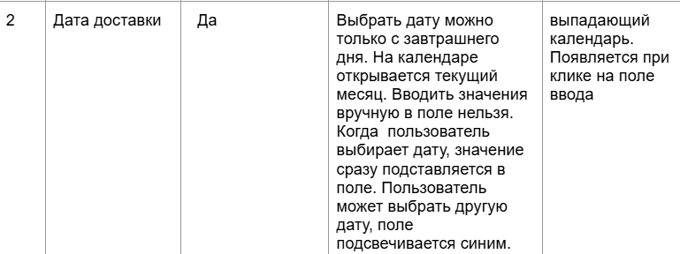
Дата доставки | Прошедшая дата (невалид.) | прошлая дата, сегодня | Вчерашняя дата | вчера, сегодня, завтра |  | FAILED | samokat-bug-07
 | Будущая дата (валид.) | завтра, будущая дата | Послезавтрашня дата | сегодня, завтра, послезавтра |  | PASSED
 | Обязательность поля (обяз.) | - | - | - |  | PASSED
 | Пустое значение | - | Пустое значение | - |  | FAILED | samokat-bug-09
Срок аренды | Обязательность поля (обяз.) | - | - | - |  | PASSED
 | Пустое значение | - | Пустое значение | - |  | FAILED | samokat-bug-27
 | От 1 до 7 суток | - | Сутки, двое суток, трое суток, четверо суток, пятеро суток, шестеро суток, семеро суток | - |  | PASSED
Цвет самоката | Цвет черный | - | чёрный жемчуг | - |  | PASSED
 | Цвет серый |  | серая безысходность |  |  | PASSED
 | Цвет черный и серый |  | чёрный жемчуг, серая безысходность |  |  | PASSED
 | Обязательность поля (необяз.) | - | - | - |  | PASSED
 | Не выбран цвет | - | Пустое значение | - |  | PASSED
Комментарий | Кол-во симоволов от 0 до 24 (валид.) | 0, 24 | 15 | 0, 1, 23, 24, 25 |  | PASSED
 | Кол-во симоволов от 25 до ∞ (невалид.) | 25, ∞ | 30 | 24, 25, 26 |  | FAILED | samokat-bug-10
 | Цифры | - | 5 | - |  | PASSED
 | Точка | - | "." | - |  | PASSED
 | Запятая | - | "," | - |  | PASSED
 | Пробел | - | - | - |  | PASSED
 | Дефис | - | - | - | Тире - ошибка в требованиях, проверять нужно дефис | PASSED
 | Русские символы | - | Быстрее | - | Протестировано в классе кол-во символов | PASSED
 | Латинские символы | - | Gotta go fast | - |  | FAILED | samokat-bug-11
 | Обязательность поля (необяз.) | - | - | - |  | PASSED
 | Спец. символы | - | %, №, *, #, @ | - |  | FAILED | samokat-bug-12

Баг-репорты
ID | Название БР | Приоритет | Статус | Предусловия | Шаги воспроизведения | Ожидаемый результат | Фактический результат | Окружение | Вложение
samokat-bug-01 | На этапе создания заказа в поле Имя не принимается символ дефиса | Критический | Открыт | 1. Перейти на страницу Яндекс Самокат 2. Нажать Заказать 3. Выбрать в фокус поле Имя | 1. Ввести в поле "Имя": Егор-Владимир | Имя принято, ошибок нет | Возникает ошибка "Введите корректное имя" | Windows 10, 64-bit Яндекс Браузер Версия 26.4.1.1026 (64-bit) Разрешение: 1920х1080
samokat-bug-02 | На этапе создания заказа в поле Фамилия не возникает ошибка при вводе больше 15 символов | Стандартный | Открыт | 1. Перейти на страницу Яндекс Самокат 2. Нажать Заказать 3. Выбрать в фокус поле Фамилия | 1. Ввести в поле "Фамилия": Великославинская | Фамилия не принята, возникает ошибка "Введите корректную фамилию" | Фамилия принята, ошибок не возникает | Windows 10, 64-bit Яндекс Браузер Версия 26.4.1.1026 (64-bit) Разрешение: 1920х1080
samokat-bug-03 | На этапе создания заказа в поле Адрес возникает ошибка при вводе 50 символов | Стандартный | Открыт | 1. Перейти на страницу Яндекс Самокат 2. Нажать Заказать 3. Выбрать в фокус поле Адрес | 1. Ввести в поле "Адрес": МосковскаяМосковскаяМосковскаяМосковскаяМосковская | Значение принято, ошибок нет | Адрес не принят, возникает ошибка "Введите корректный адрес" | Windows 10, 64-bit Яндекс Браузер Версия 26.4.1.1026 (64-bit) Разрешение: 1920х1080
samokat-bug-04 | На этапе создания заказа в обязательном поле Адрес допускается пустое значение | Блокирующий | Открыт | 1. Перейти на страницу Яндекс Самокат 2. Нажать Заказать 3. Выбрать в фокус поле Адрес | 1. Оставить в поле "Адрес" пустое значение | При пустом значении возникает ошибка "Введите корректный адрес" | Ошибки не возникает, заказ можно оформлять дальше | Windows 10, 64-bit Яндекс Браузер Версия 26.4.1.1026 (64-bit) Разрешение: 1920х1080
samokat-out-bug-01 | На этапе создания заказа в поле Станция метро при вводе несуществующей станции и нажатии клавиши Enter исчезает весь интерфейс | Стандартный | Открыт | 1. Перейти на страницу Яндекс Самокат 2. Нажать Заказать 3. Выбрать в фокус поле Станция метро | 1. Ввести в поле: Гвардеевская 2. Нажать Enter | Поле остается пустым | Страница ломается, становится полностью белой, исчезают все элементы интерфейса | Windows 10, 64-bit Яндекс Браузер Версия 26.4.1.1026 (64-bit) Разрешение: 1920х1080
samokat-bug-05 | На этапе создания заказа в поле Телефон допускается значение в 13 независимо от наличия символа "+" | Критический | Открыт | 1. Перейти на страницу Яндекс Самокат 2. Нажать Заказать 3. Выбрать в фокус поле Телефон | 1. Ввести в поле: 8983857291867 | Возникает ошибка "Введите корректный телефон" | Ошибки не возникает, значение принято системой | Windows 10, 64-bit Яндекс Браузер Версия 26.4.1.1026 (64-bit) Разрешение: 1920х1080
samokat-bug-06 | На этапе создания заказа в поле Телефон допускается значение в 11 символов со знаком "+" | Критический | Открыт | 1. Перейти на страницу Яндекс Самокат 2. Нажать Заказать 3. Выбрать в фокус поле Телефон | 1. Ввести в поле: +7983857291 | Возникает ошибка "Введите корректный телефон" | Ошибки не возникает, значение принято системой | Windows 10, 64-bit Яндекс Браузер Версия 26.4.1.1026 (64-bit) Разрешение: 1920х1080
samokat-bug-07 | На этапе создания заказа в поле Дата доставки допускается значение сегодняшней и прошедших дат | Блокирующий | Открыт | 1. Перейти на страницу Яндекс Самокат 2. Нажать Заказать 3. Заполнить поля Имя, Фамилия, Адрес, Станция метро, Телефон валидными значениями 4. Нажать Далее | 1. Нажать на поле Дата доставки 2. Выбрать: - Сегодняшнюю дату - Вчерашнюю дату | Прошедшую и сегодняшнюю дату выбрать невозможно | Дата выбирается, ошибок не возникает | Windows 10, 64-bit Яндекс Браузер Версия 26.4.1.1026 (64-bit) Разрешение: 1920х1080
samokat-out-bug-04 | На этапе создания заказа в поле Дата доставки допускается ручной ввод значения | Стандартный | Открыт | 1. Перейти на страницу Яндекс Самокат 2. Нажать Заказать 3. Заполнить поля Имя, Фамилия, Адрес, Станция метро, Телефон валидными значениями 4. Нажать Далее | 1. Нажать на поле Дата доставки 2. Вписать завтрашнюю дату в формате хх.хх.хх 3. Нажать Enter | Поле недоступно для ввода текста | Значение возможно ввести и сохранить, ошибок не возникает | Windows 10, 64-bit Яндекс Браузер Версия 26.4.1.1026 (64-bit) Разрешение: 1920х1080
samokat-bug-09 | На этапе создания заказа в поле Дата доставки, если оставить пустое значение и попробовать завершить заказ нет сообщения о том, что поле не заполнено | Желательный | Открыт | 1. Перейти на страницу Яндекс Самокат 2. Нажать Заказать 3. Заполнить поля Имя, Фамилия, Адрес, Станция метро, Телефон валидными значениями 4. Нажать Далее 5. Выбрать Срок аренды - трое суток | 1. Нажать кнопку Заказать справа внизу | Возникает предупреждение, что поле Дата доставки не заполнено | Ничего не происходит, ошибок нет, заказ не оформляется | Windows 10, 64-bit Яндекс Браузер Версия 26.4.1.1026 (64-bit) Разрешение: 1920х1080
samokat-out-bug-02 | Невозможно завершить оформление заказа в браузере Chrome | Блокирующий | Открыт | 1. Перейти на страницу Яндекс Самокат 2. Нажать Заказать 3. Заполнить поля Имя, Фамилия, Адрес, Станция метро, Телефон валидными значениями 4. Нажать Далее 5. Выбрать завтрашнюю дату доставки в поле Дата доставки 6. Выбрать Срок аренды - трое суток 7. Нажать кнопку Заказать справа внизу | В окне с заголовком "Хотите оформить заказ?" нажать на черную кнопку "Да" | Появляется новое окно с заголовком "Заказ оформлен" и номером заказа | Ничего не происходит | Windows 10, 64-bit Google Chrome Версия 148.0.7778.179 (64 бит) Разрешение: 1280x720
samokat-bug-10 | На этапе создания заказа в поле Комментарий можно указать текст с невалидной длиной более 24 символов | Стандартный | Открыт | 1. Перейти на страницу Яндекс Самокат 2. Нажать Заказать 3. Заполнить поля Имя, Фамилия, Адрес, Станция метро, Телефон валидными значениями 4. Нажать Далее | 1. Выбрать поле "Комментарий" 2. Ввести текст: МойКомментарийМойКоммента | Возникает ошибка "Введите корректный комментарий" | Поле сохранило значение "МойКомментарийМойКоммента", ошибки не появилось | Windows 10, 64-bit Яндекс Браузер Версия 26.4.1.1026 (64-bit) Разрешение: 1920х1080
samokat-bug-11 | На этапе создания заказа в поле Комментарий можно указать латинские символы | Стандартный | Открыт | 1. Перейти на страницу Яндекс Самокат 2. Нажать Заказать 3. Заполнить поля Имя, Фамилия, Адрес, Станция метро, Телефон валидными значениями 4. Нажать Далее | 1. Выбрать поле "Комментарий" 2. Ввести текст: Gotta go fast | Возникает ошибка "Введите корректный комментарий" | Система приняла значение, ошибки не возникло | Windows 10, 64-bit Яндекс Браузер Версия 26.4.1.1026 (64-bit) Разрешение: 1920х1080
samokat-bug-12 | На этапе создания заказа в поле Комментарий можно указать специальные символы | Стандартный | Открыт | 1. Перейти на страницу Яндекс Самокат 2. Нажать Заказать 3. Заполнить поля Имя, Фамилия, Адрес, Станция метро, Телефон валидными значениями 4. Нажать Далее | 1. Выбрать поле "Комментарий" 2. Ввести текст: Комментарий%№*# | Возникает ошибка "Введите корректный комментарий" | Система приняла значение, ошибки не возникло | Windows 10, 64-bit Яндекс Браузер Версия 26.4.1.1026 (64-bit) Разрешение: 1920х1080
samokat-bug-13 | На странице статуса задания поле Когда привезем указано как Дата доставки | Желательный | Открыт | 1. Перейти на страницу Яндекс Самокат 2. Оформить заказ | 1. Найти поле "Дата доставки" | Поле называется "Когда привезем" | Поле называется "Дата доставки" | Windows 10, 64-bit Яндекс Браузер Версия 26.4.1.1026 (64-bit) Разрешение: 1920х1080 Windows 10, 64-bit Google Chrome Версия 148.0.7778.179 (64 бит) Разрешение: 1280x720
samokat-bug-14 | На странице статуса задания поле Телефон указывается в неверном формате | Желательный | Открыт | 1. Перейти на страницу Яндекс Самокат 2. Оформить заказ, указав телефон +79873242817 | 1. Найти поле "Телефон" | Телефон указан как: +7 987 324-28-17 | Телефон указан как: +79873242817 | Windows 10, 64-bit Яндекс Браузер Версия 26.4.1.1026 (64-bit) Разрешение: 1920х1080 Windows 10, 64-bit Google Chrome Версия 148.0.7778.179 (64 бит) Разрешение: 1280x720
samokat-bug-15 | При ошибки поиска заказа на экране появляется неполная картинка | Желательный | Открыт | 1. Перейти на страницу Яндекс Самокат | 1. Нажать справа сверху на кнопку Статус заказа 2. Ввести номер 3333 3. Нажать кнопку "Go!" | На экране картинка с разбитом самокате на дороге | На экране картинка с разбитым самокатом на белом фоне без дороги | Windows 10, 64-bit Яндекс Браузер Версия 26.4.1.1026 (64-bit) Разрешение: 1920х1080 Windows 10, 64-bit Google Chrome Версия 148.0.7778.179 (64 бит) Разрешение: 1280x720
samokat-bug-16 | На странице статуса заказа сами статусы смещены вниз слишком сильно | Стандартный | Открыт | 1. Перейти на страницу Яндекс Самокат 2. Оформить заказ | 1. Найти отображение статусов | Блок со статусами находится справа от данных клиента | Блок со статусами смещен справа вниз от данных клиента | Windows 10, 64-bit Яндекс Браузер Версия 26.4.1.1026 (64-bit) Разрешение: 1920х1080 | 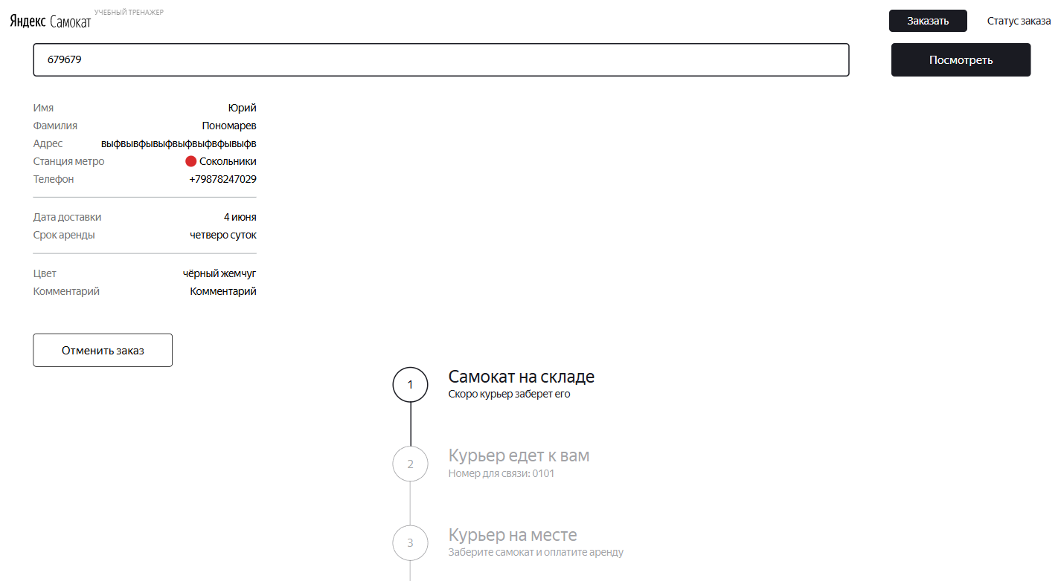
samokat-bug-17 | На странице статуса заказа поля Имя, Фамилия, Комментарий и Адрес при большом значении не переносятся на новую строку | Стандартный | Открыт | 1. Перейти на страницу Яндекс Самокат 2. Оформить заказ | 1. Открыть devtools 2. Выбрать значение поля Имя 3. Отредактировать его на значение: ИмяИмяИмяИмяИмяИмяИмяИмяИмяИмяИмяИмяИмяИмяИмяИмяИмяИмя 4. Выбрать значение поля Фамилия 5. Отредактировать его на значение: ФамилияФамилияФамилияФамилияФамилияФамилия 6. Выбрать значение поля Адрес 7. Отредактировать его на значение: АдресАдресАдресАдресАдресАдресАдресАдресАдресАдрес 8. Выбрать значение поля Комментарий 9. Отредактировать его на значение: КомментарийКомментарийКомментарийКомментарийКомментарий | Значения полей перенеслись на другую строку | Значения полей не перенеслось на другую строку и вышли за границы интерфейса | Windows 10, 64-bit Яндекс Браузер Версия 26.4.1.1026 (64-bit) Разрешение: 1920х1080 Windows 10, 64-bit Google Chrome Версия 148.0.7778.179 (64 бит) Разрешение: 1280x720 | 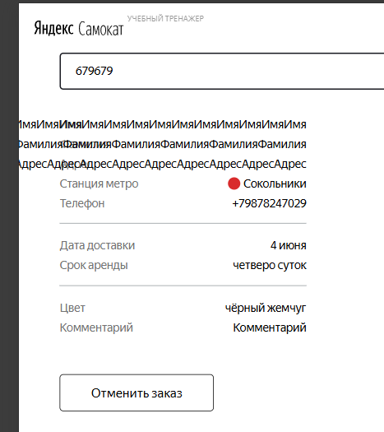
samokat-bug-18 | На странице статуса заказа в окне успешной отмены заказа, между подписью "Возвращатесь, мы всегда вас ждём :)" и кнопки "Хорошо" нет большого оступа | Желательный | Открыт | 1. Перейти на страницу Яндекс Самокат 2. Оформить заказ | 1. Нажать кнопку "Отменить заказ" 2. Нажать "Отменить" 3. Найти окно с заголовком "Заказ отменён" | Над кнопкой "Хорошо" есть большой отступ | Над кнопкой "Хорошо" есть маленький отступ | Windows 10, 64-bit Яндекс Браузер Версия 26.4.1.1026 (64-bit) Разрешение: 1920х1080 Windows 10, 64-bit Google Chrome Версия 148.0.7778.179 (64 бит) Разрешение: 1280x720
samokat-out-bug-03 | Невозможно завершить оформление заказа в браузере Яндекс через DevTools | Критический | Открыт | 1. Перейти на страницу Яндекс Самокат 2. Включить режим DevTools 3. Нажать Заказать 4. Заполнить поля Имя, Фамилия, Адрес, Станция метро, Телефон валидными значениями 5. Нажать Далее 6. Выбрать завтрашнюю дату доставки в поле Дата доставки 7. Выбрать Срок аренды - трое суток 8. Нажать кнопку Заказать справа внизу | В окне с заголовком "Хотите оформить заказ?" нажать на черную кнопку "Да" | Появляется новое окно с заголовком "Заказ оформлен" и номером заказа | Ничего не происходит | Windows 10, 64-bit Яндекс Браузер Версия 26.4.1.1026 (64-bit) Разрешение: 1920х1080
samokat-bug-19 | На странице статуса заказа четвертый статус "Ну всё, теперь кататься" в активном состоянии содержит неверный текст времени окончания аренды | Желательный | Открыт | 1. Перейти на страницу Яндекс Самокат 2. Оформить заказ 3. Взять заказ в работу 4. Завершить заказ | 1. Обратить внимание на текст времени окончания аренды в статусе 4 "Ну всё, теперь кататься" | Текст под статусом: "Аренда закончится (дата заказа + срок аренды) в (время доставки)" | Текст под статусом: "Аренда закончится в (день недели текстом), в (время доставки)" | Windows 10, 64-bit Яндекс Браузер Версия 26.4.1.1026 (64-bit) Разрешение: 1920х1080 Windows 10, 64-bit Google Chrome Версия 148.0.7778.179 (64 бит) Разрешение: 1280x720
samokat-bug-20 | Отмененный заказ можно найти по поиску заказа | Критический | Открыт | 1. Перейти на страницу Яндекс Самокат 2. Оформить заказ 3. Записать номер заказа | 1. Отменить заказ 2. Нажать справа сверху на кнопку Статус заказа 3. Ввести номер заказа, который запомнили 4. Нажать кнопку "Go!" | Появится окно "Такого заказа нет" | Заказ найден, он активен. Вызывается не та ручка PUT /api/v1/orders/cancel в АПИ, на которую сервер отвечает 400 Bad Request, по факту заказ не отменяется | Яндекс Браузер Версия 26.4.1.1026 (64-bit) 1920х1080 Google Chrome Версия 148.0.7778.179 (64 бит) 1280x720
samokat-bug-21 | Если заказ взят в работу, кнопка Отменить заказ исчезает | Критический | Открыт | 1. Перейти на страницу Яндекс Самокат 2. Оформить заказ | 1. Взять заказ в работу 2. Обратить внимание на кнопку "Отменить заказ" | Кнопка стала некликабельной | Кнопка исчезла | Windows 10, 64-bit Яндекс Браузер Версия 26.4.1.1026 (64-bit) Разрешение: 1920х1080 Windows 10, 64-bit Google Chrome Версия 148.0.7778.179 (64 бит) Разрешение: 1280x720
samokat-bug-22 | Отсчёт времени просроченного заказа до конца аренды не начинается с момента получения заказа | Блокирующий | Открыт | 1. Перейти на страницу Яндекс Самокат 2. Оформить заказ | 1. Принять заказ, записать время принятия 2. Просрочить заказ, переведя время на устройстве в 00:00 на следующее число 3. Доставить заказ, записать время 4. Обратить внимание на время, когда закончится аренда | Аренда заканчивается во время доставки задержанного заказа | Аренда заканчивается во время приния заказа | Windows 10, 64-bit Яндекс Браузер Версия 26.4.1.1026 (64-bit) Разрешение: 1920х1080 Windows 10, 64-bit Google Chrome Версия 148.0.7778.179 (64 бит) Разрешение: 1280x720
samokat-bug-23 | Пользователь не видит переход заказа в статус "Курьер на месте" | Стандартный | Открыт | 1. Перейти на страницу Яндекс Самокат 2. Оформить заказ 3. Взять заказ в работу | 1. Нажать кнопку Завершить в приложении | Статус заказа изменяется на "Курьер на месте" | Статус не изменяется и остается "Курьер едет к вам" | Windows 10, 64-bit Яндекс Браузер Версия 26.4.1.1026 (64-bit) Разрешение: 1920х1080 Windows 10, 64-bit Google Chrome Версия 148.0.7778.179 (64 бит) Разрешение: 1280x720
samokat-bug-24 | В статусе "Курьер едет к вам" слишком длинное имя курьера не переносится на новую строку | Стандартный | Открыт | 1. Создать курьера с именем "JohnJohnJohnJohn" | 1. Перейти на страницу Яндекс Самокат 2. Оформить заказ 3. Взять заказ в работу | Статус заказа изменяется на "Курьер JohnJohnJohnJohn едет к вам". Имя переносится на новую строку | Статус заказа изменяется на "Курьер Jo... едет к вам" | Windows 10, 64-bit Яндекс Браузер Версия 26.4.1.1026 (64-bit) Разрешение: 1920х1080 Windows 10, 64-bit Google Chrome Версия 148.0.7778.179 (64 бит) Разрешение: 1280x720
samokat-bug-25 | Кнопка "Отменить заказ" не отменяет заказ | Блокирующий | Открыт | 1. Перейти на страницу Яндекс Самокат 2. Оформить заказ 3. Записать номер заказа | 1. Отменить заказ | В DevTools статус ответа 200 OK | Вызывается не та ручка PUT /api/v1/orders/cancel в АПИ, на которую сервер отвечает 400 Bad Request, по факту заказ не отменяется | Windows 10, 64-bit Яндекс Браузер Версия 26.4.1.1026 (64-bit) Разрешение: 1920х1080 Windows 10, 64-bit Google Chrome Версия 148.0.7778.179 (64 бит) Разрешение: 1280x720
samokat-bug-26 | Заказ возможно оформить без обязательного поля "Адрес" | Блокирующий | Открыт | 1. Перейти на страницу Яндекс Самокат 2. Нажать Заказать 3. Заполнить поля Имя, Фамилия, Станция метро, Телефон валидными значениями | 1. Нажать Дальше | При пустом значении поля "Адрес" возникает ошибка "Введите корректный адрес" | Ошибки не возникает, заказ можно оформлять дальше | Windows 10, 64-bit Яндекс Браузер Версия 26.4.1.1026 (64-bit) Разрешение: 1920х1080 Windows 10, 64-bit Google Chrome Версия 148.0.7778.179 (64 бит) Разрешение: 1280x720
samokat-out-bug-05 | На странице оформления заказа "Для кого самокат" кнопка "Дальше" имеет неверный текст | Желательный | Открыт | 1. Перейти на страницу Яндекс Самокат 2. Нажать Заказать | 1. Обратить внимание на черную кнопку справа внизу | Текст кнопки "Дальше" | Текст кнопки "Далее" | Windows 10, 64-bit Яндекс Браузер Версия 26.4.1.1026 (64-bit) Разрешение: 1920х1080 Windows 10, 64-bit Google Chrome Версия 148.0.7778.179 (64 бит) Разрешение: 1280x720
samokat-bug-27 | На этапе создания заказа в поле Срок доставки, если оставить пустое значение и попробовать завершить заказ нет сообщения о том, что поле не заполнено | Стандартный | Открыт | 1. Перейти на страницу Яндекс Самокат 2. Нажать Заказать 3. Заполнить поля Имя, Фамилия, Адрес, Станция метро, Телефон, Дата доставки, валидными значениями 4. Нажать Далее | 1. Нажать кнопку Заказать справа внизу | Возникает предупреждение, что поле "Срок аренды" не заполнено | Ничего не происходит, ошибок нет, заказ не оформляется | Windows 10, 64-bit Яндекс Браузер Версия 26.4.1.1026 (64-bit) Разрешение: 1920х1080 Windows 10, 64-bit Google Chrome Версия 148.0.7778.179 (64 бит) Разрешение: 1280x720
samokat-out-bug-06 | На этапе создания заказа на странице "Про аренду" кнопка, открывающая список поля "Срок аренды" отличается от макетов | Желательный | Открыт | 1. Перейти на страницу Яндекс Самокат 2. Нажать Заказать 3. Заполнить поля Имя, Фамилия, Адрес, Станция метро, Телефон, Дата доставки, валидными значениями 4. Нажать Далее | 1. Обратить внимание на срелку, раскрывающую список в поле Срок аренды | Кнопка в виде галочки и имеет изгиб | Кнопка в виде перевернутого треугольника без изгиба | Windows 10, 64-bit Яндекс Браузер Версия 26.4.1.1026 (64-bit) Разрешение: 1920х1080 Windows 10, 64-bit Google Chrome Версия 148.0.7778.179 (64 бит) Разрешение: 1280x720
samokat-out-bug-07 | На этапе создания заказа на страницу "Для кого самокат" по нажатию кнопки "Статус заказа" показывается неверный текст плейсхолдера | Желательный | Открыт | 1. Перейти на страницу Яндекс Самокат 2. Нажать Заказать | 1. Нажать кнопку "Статус заказа" | Текст плейсхолдера: "Номер заказа" | Текст плейсхолдера: "Введите номер заказа" | Windows 10, 64-bit Яндекс Браузер Версия 26.4.1.1026 (64-bit) Разрешение: 1920х1080 Windows 10, 64-bit Google Chrome Версия 148.0.7778.179 (64 бит) Разрешение: 1280x720
samokat-out-bug-08 | На этапе создания заказа на страницу "Для кого самокат" по нажатию кнопки "Статус заказа" присутствует лишняя кнопка | Желательный | Открыт | 1. Перейти на страницу Яндекс Самокат 2. Нажать Заказать | 1. Нажать кнопку "Статус заказа" | В поле "Номер заказа" нет кнопки для поиска | В поле "Номер заказа" есть кнопка для поиска с текстом "Go!" | Windows 10, 64-bit Яндекс Браузер Версия 26.4.1.1026 (64-bit) Разрешение: 1920х1080 Windows 10, 64-bit Google Chrome Версия 148.0.7778.179 (64 бит) Разрешение: 1280x720
samokat-out-bug-09 | При завершении создания заказа появляется лишнее окно с подтверждающими действиями | Стандартный | Открыт | 1. Перейти на страницу Яндекс Самокат 2. Нажать Заказать 3. Заполнить поля Имя, Фамилия, Адрес, Станция метро, Телефон валидными значениями 4. Нажать Далее 5. Заполнить поля Дата доставки и Срок аренды валидными значениями | 1. Нажать кнопку Заказать в нижнем правом углу | Повляется окно "Заказ оформлен" и номер заказа | Повляется окно "Хотите оформить заказ?" | Windows 10, 64-bit Яндекс Браузер Версия 26.4.1.1026 (64-bit) Разрешение: 1920х1080 Windows 10, 64-bit Google Chrome Версия 148.0.7778.179 (64 бит) Разрешение: 1280x720 | 